Kafka
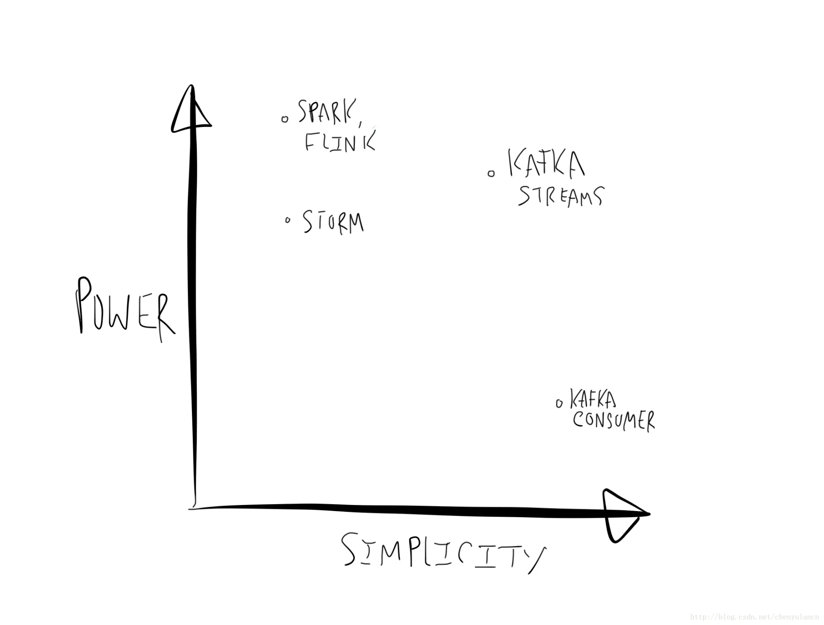
消息系统的分类

 | 1 | peer-to-peer
 |  | pull 或者 polling接受消息
 |  | 发送到队列中的消息被一个而且仅仅一个接受者所接受
 |  | 即使有多个接受者在同一个队列中侦听同一消息
 |  | 即支持异步“即发即弃”的消息传送方式，也支持同步请求/应答传送方式
 |  | blockingQueue

 | 2 | 发布/订阅
 |  | 发布到一个主题的消息，可被多个订阅者所接受
 |  | 发布、订阅即可基于push消费数据，也可基于pull或者polling消费数据
 |  | 解耦能力比p2p模型更强

消息系统适用场景

 | 解耦 各位系统之间通过消息系统这个统一的接口交换数据，无须了解彼此的存在

 | 冗余 部分消息系统具有消息持久化能力，可规避消息处理前丢失的风险

 | 扩展 消息系统是统一的数据接口，各系统可独立扩展

 | 峰值处理能力消息系统可顶住峰值流量，业务系统可根据处理能力从消息系统中获取并处理对应量的请求

 | 可恢复性 系统中部分组件失效并不会影响整个系统，它恢复后仍然可从消息系统中获取并处理数据

 | 异步通信 在不需要立即处理请求的场景下，可以将请求放入消息系统，合适的时候再处理

常用消息系统

 | Redis 基于Key-Value对的NoSQL数据库，同时支持MQ功能，可做轻量级队列服务使用

 | ActiveMQJMS实现，Peer-to-Peer，支持持久化、XA事务

Kafka设计目标

 | 高吞吐率 在廉价的商用机器上单机可支持每秒100万条消息的读写

 | 消息持久化 所有消息均被持久化到磁盘，无消息丢失，支持消息重放

 | 完全分布式 Producer，Broker，Consumer均支持水平扩展

 | 同时适应在线流处理和离线批处理

kafka 架构

 |  |  |  |  |  |  |  |  | pub / sub 系统
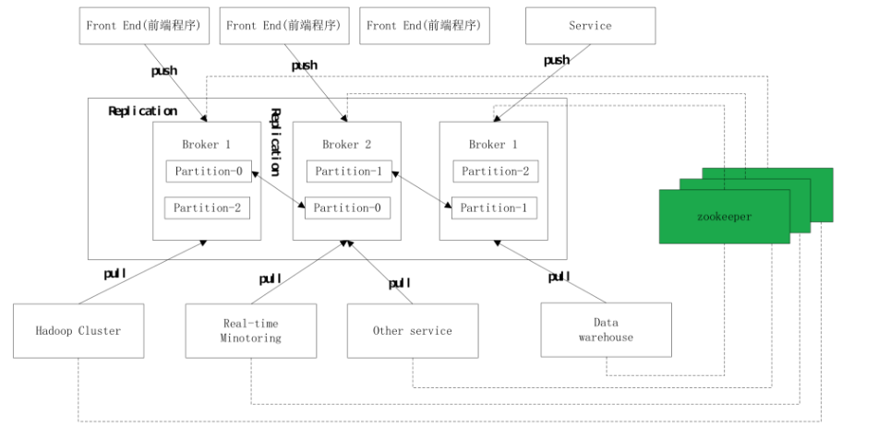
 |  |  |  |  |  |  |  |  | broker |  | 服务
 |  |  |  |  |  |  |  |  | zookeeper |  | 服务

 |  |  |  |  |  |  |  |  | producer |  | SDK
 |  |  |  |  |  |  |  |  | consumer |  | SDK

 |  |  |  |  |  |  |  |  | 0.8 之前

 |  |  |  |  |  |  |  |  | producer 通过Zookeeper链接broker
 |  |  |  |  |  |  |  |  | consumer通过Zookeeper链接broker

 |  |  |  |  |  |  |  |  | 0.8 之后

 |  |  |  |  |  |  |  |  | producer 直接链接broker
 |  |  |  |  |  |  |  |  | consumer通过Zookeeper链接broker

 |  |  |  |  |  |  |  |  | 0.10 之后

 |  |  |  |  |  |  |  |  | producer 直接链接broker
 |  |  |  |  |  |  |  |  | consumer直接链接broker

 |  |  |  |  |  |  |  |  | 问题 ： 为什么会有这种变化？

 |  |  |  |  |  |  |  |  |  | 解耦

kafka Zookeeper

 | zookeeper 协同工作
 |  | 像分布式文件系统 （只存储配置信息 元信息）
 |  | Zookeeper是一个高性能分布式应用协调服务

 | 的配置管理 类似应用程序的config的xml文件

 |  | 用于读，读的熟读快，写的速度慢

 | zookeeper的功能
 |  | 配置管理
 |  |  | topic Partition信息
 |  | 服务发现
 |  |  | 增减broker
 |  | Leader Election
 |  |  | kafka 外包 partition leader election 给 Zookeeper

 | 问题 ： kafka 与 Zookeeper的关系？

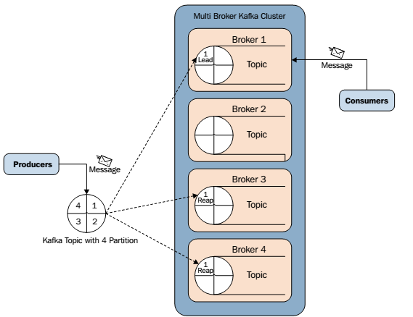
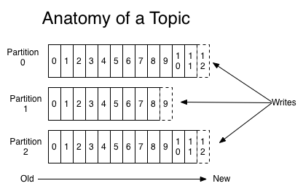
topic Partition

 | Topic
 |  | 逻辑概念，同一个Topic的消息可分布在一个或多个节点（Broker）上
 |  | 一个Topic包含一个或者多个Partition
 |  | 每条消息都属于且仅属于一个Topic
 |  | Producer发布数据时，必须指定将该消息发布到哪一个Topic
 |  | Consumer订阅消息时，也必须指定订阅哪个Topic的消息

 | Partition
 |  | 物理概念，一个Partition只分布于一个Broker上（不考虑备份）
 |  | 一个Partition物理上对应一个文件夹
 |  | 一个Partition包含多个Segment（Segment对用户透明）
 |  | 一个Segment对应一个文件
 |  | Segment由一个个不可变记录组成
 |  | 记录只会被append到Segment中，不会被单独删除或者修改
 |  | 清除过期日志时，直接删除一个或多个Segment

 | 问题：怎么决定发送到那个broker上面？发到哪个partition，谁来定?

 | Sync Producer
 |  |  | 低延迟
 |  |  | 低吞吐率
 |  |  | 无数据丢失
 | AyncProducer
 |  |  | 高延迟
 |  |  | 高吞吐率
 |  |  | 可能会有数据丢失

CAP理论

 | Consistency

 |  | 通过某个节点的写操作结果对后面通过其它节点的读操作可见
 |  | 如果更新数据后，并发访问情况下可立即感知该更新，称为强一致性
 |  | 如果允许之后部分或者全部感知不到该更新，称为弱一致性
 |  | 若在之后的一段时间（通常该时间不固定）后，一定可以感知该更新，称为最终一致

 | Availability
 |  | 任何一个没有发生故障的节点必须在有限的时间内返回合理的结果

 | Partition tolerance

 |  | 部分节点宕机或者无法与其它节点通信时，各分区间还可保持分布式系统的功能

 | CAP理论：分布式系统中，一致性、可用性、分区容忍性最多只可同时满足两个

 | 一般分区容忍性都要求有保障，因此很多时候是在可用性与一致性之间做权衡

 | 问题：RDFS 满足那几个特性 ？
 | 关系数据库满足那几个特性？

Replica --- 数据复制与Failover

 | 问题：Replica的个数和broker数的关系？

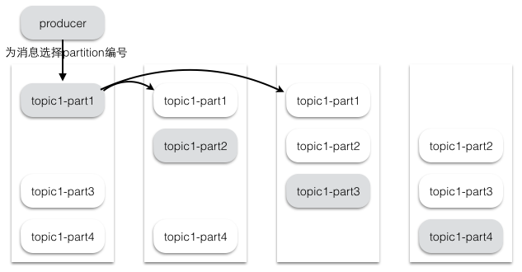

 | 问题：数据 Commit策略？

ISR策略(in-sync Replica)

 | Leader会维护一个与其基本保持同步的Replica列表，该列表称为ISR（in-sync Replica）

 | 如果一个Follower比Leader落后太多，或者超过一定时间未发起数据复制请求，则Leader将其从ISR中移除

 | 当ISR中所有Replica都向Leader发送ACK时，Leader即Commit
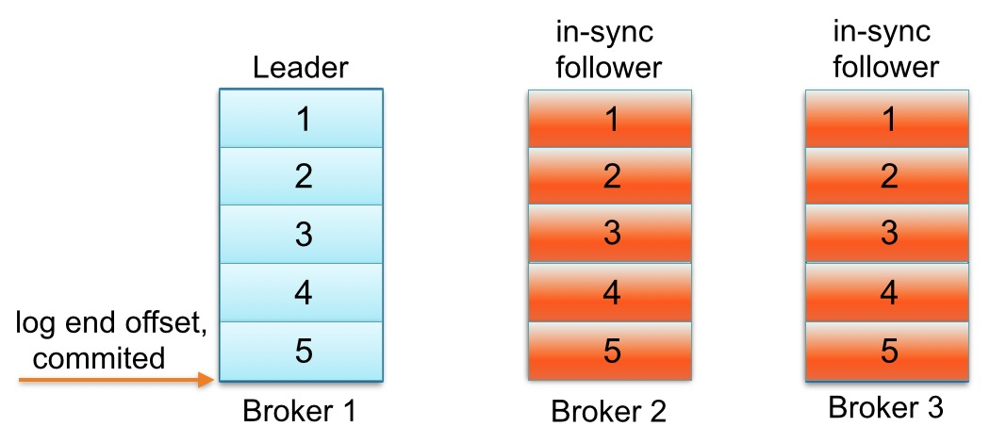
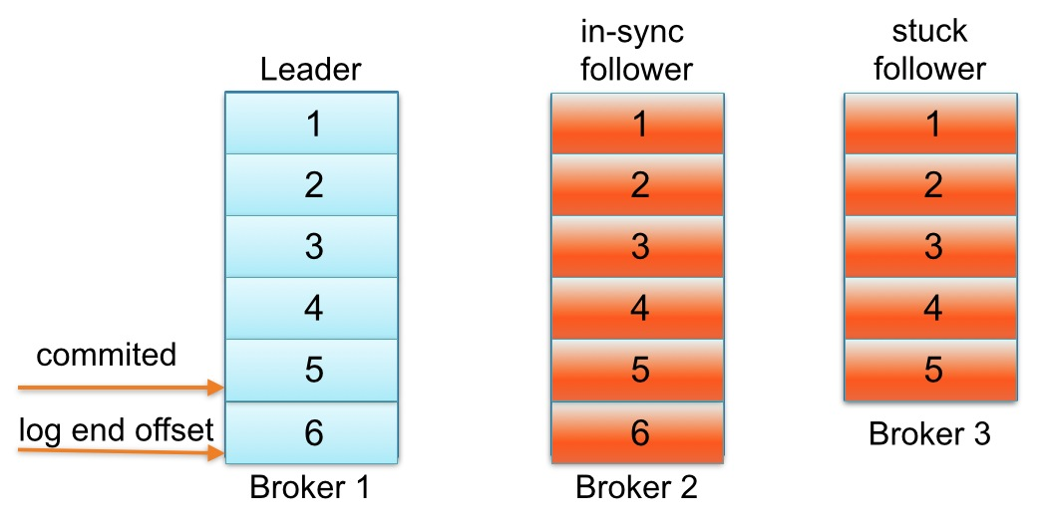

 | 问题：Kafka 数据发送的顺序和接受的顺序关系？

 | 问题：发生数据倾斜怎么办？

Kafka 消费者

 | High Level Consumer

 |  | 很多应用场景下，客户程序只是希望从Kafka顺序读取并处理数据，而不太关心具体的offset

 |  | 同时也希望提供一些语义，例如同一条消息只被某一个Consumer消费（单播）或被所有Consumer消费（广播）

 |  | Kafka High Level API提供了一个从Kafka消费数据的高层抽象，从而屏蔽掉其中的细节，并提供丰富的语义。

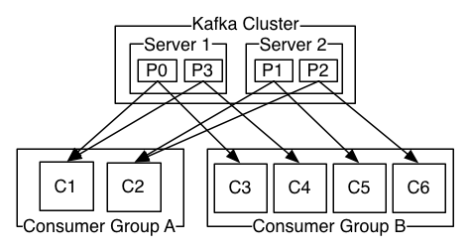

 |  |  |  | kafka |  |  |  | spark

 |  |  | partition |  | 1 | :1 | Consumer | partition

 |  |  | 1个partition只被一个consumer消费

 |  |  | 同一个Partition里面按照接收的顺序去消费

 |  |  | 不同partition是不会按照顺序去消费的

Offset 管理1 ： Low Level Consumer (Simple Consumer)

 | 手工管理offset

 |  | 每次从特定Partition的特定offset开始fetch特定大小的消息
 |  | 完全由Consumer应用程序决定下一次fetch的起始offset

 | 使用场景 ： 用户希望比Consumer Group更好的控制数据的消费

 |  | 同一条消息读多次，方便Replay

 |  | 只消费某个Topic的部分Partition

 |  | 在应用程序中跟踪处理offset，并决定下一条消费哪条消息

 |  | 处理多Consumer的协作

Offset 管理2 ： High Level Consumer

 | 自动管理offset

 |  | auto.commit.enable=true

 |  | auto.commit.interval.ms=60 * 1000

 | 手工管理offset

 |  | ConsumerConnector.commitOffsets();

 | offset存储
 |  | offsets.storage=zookeeper

 | 问题：offset 存储在哪里？

Log compaction 效果

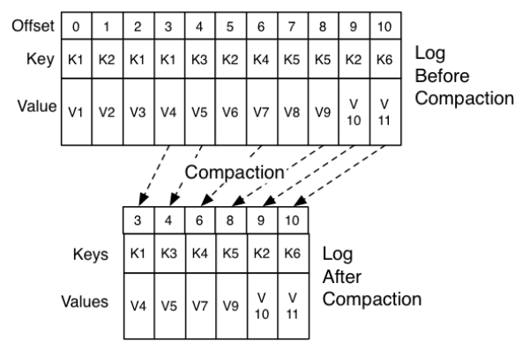

 |  | 一直保持消费Log head的consumer可按顺序消费所有消息，并且offset连续

 |  | 任何从offset 0开始的读操作至少可读到每个key对应的最后一条消息

 |  | 每条消息的offset保持不变，offset是消息的永久标志符

 |  | 消费本身的顺序不会被改变

Kafka Streams VS Spark Streaming

 | Kafka Streams

 |  | 简单轻量的SDK

 |  | 除了对Kafka本身的依赖外，无外部依赖
 |  |  |  |  |  |  |  |  | window 操作 是 全量操作
 |  | 支持容错的local state从而支持高效的状态操作，如Join和Window操作 |  |  |  |  |  |  | states 操作 是 增量操作

 |  | Record级别的处理

 |  | 提供两种处理原语，Processor API和DSL

 |  | 目标是简化流式处理,具备低延迟的特点
 |  | 毫秒级延迟的逐个事件处理
 |  | 一个嵌入式的库，而不是流式处理集群
 |  | 不需要设置任何种类的Kafka Streams集群，也没有集群管理器

 |  | Kafka Streams是一个用于处理和分析数据的客户端库。它先把存储在Kafka中的数据进行处理和分析，然后将最终所得的数据结果回写到Kafka或发送到外部系统去。它建立在一些非常重要的流式处理概念之上，例如适当区分事件时间和处理时间、窗口支持，以及应用程序状态的简单（高效）管理。同时，它也基于Kafka中的许多概念，例如通过划分主题进行扩展。此外，由于这个原因，它作为一个轻量级的库可以集成到应用程序中去。这个应用程序可以根据需要独立运行、在应用程序服务器中运行、作为Docker容器，或通过资源管理器（如Mesos）进行操作。

 | Spark Streaming

 |  | 大规模数据处理的通用框架

 |  | 事件时间不相关，并且秒级的延迟可以接受，那么Spark是你的第一选择

